Variation des ctes d'hydrolyse
Biomass initial | Cte d'hdrolyse | substrats insolubles | substrats solubles | biomass | CO2 | Interpretation
Toutes à 0.001 | Sans changement | 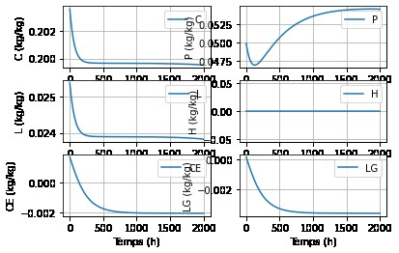 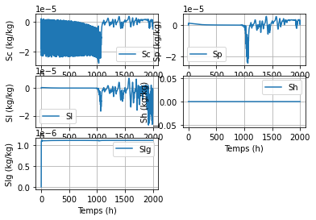 |  | 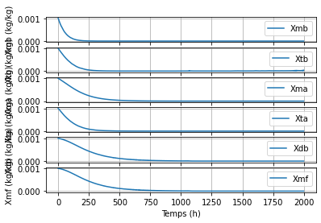 | 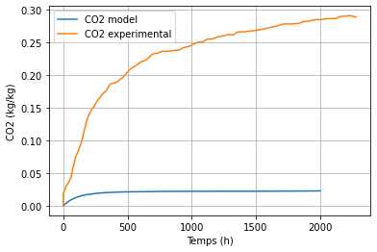
Toutes à 0.001 | khC*1.5 | 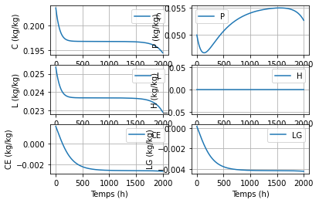 | 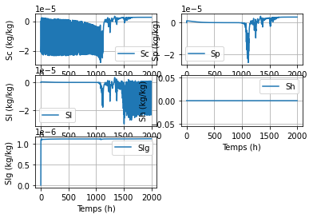 |  | 
 | khC*1.5, mais méthode LDOSA | 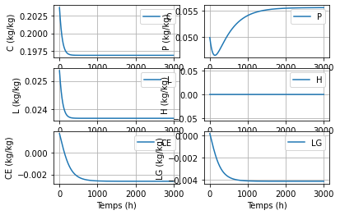 | 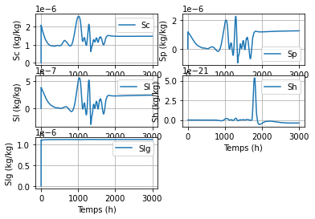 | 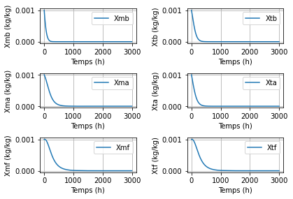 | 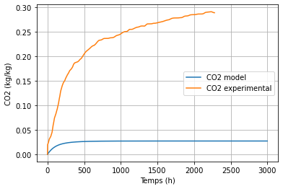 | il y a moins de bruit, par contre il y a évolution de Sh pourtant pas de H
 | khCmesophile*2 | 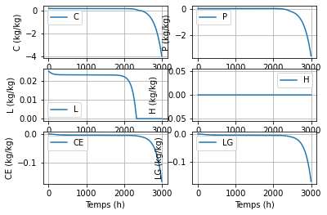 | 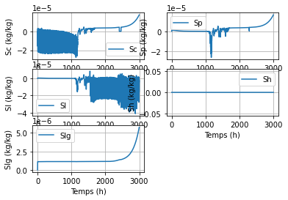 | 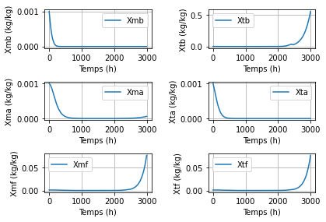 | 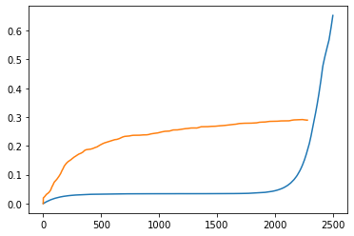 | le solveur n'arrive pas à gérer les valeurs négatives (continue à faire l'itération) essayer de chercher un moyen permettant de stopper l'itération lorsqu'il n'y a plus de substrat disponible
 | khmb=µmb; khtb= µtb | 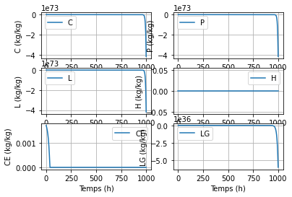 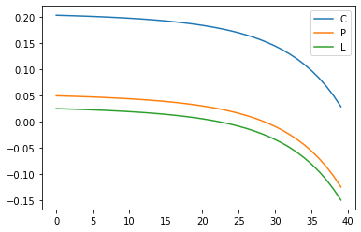 | 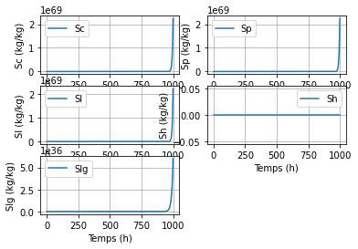 | 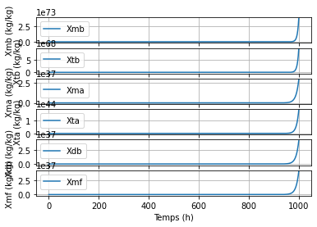 | 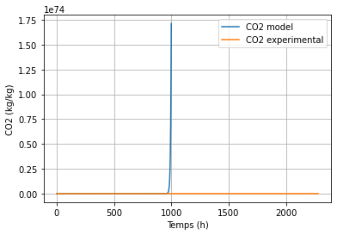 | l'hydrolyse C, P, L est très rapide --> les substrats solubles et la biomasse partent à l'infini (problème de résolution mathématique)

variation de ctes de décès
Biomass initial | Cte de décès | substrats insolubles | substrats solubles | biomass | CO2 | Interpretation
0.001 | bd*0.7 pour tout | 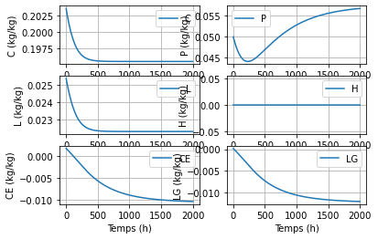 | 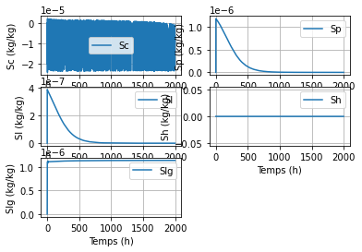 | 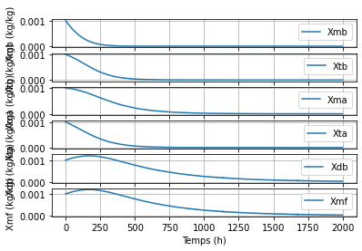 | 

